exercício 01
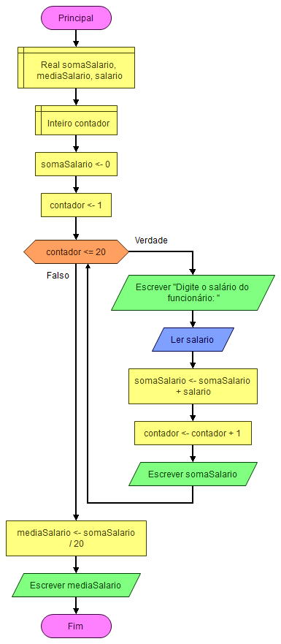
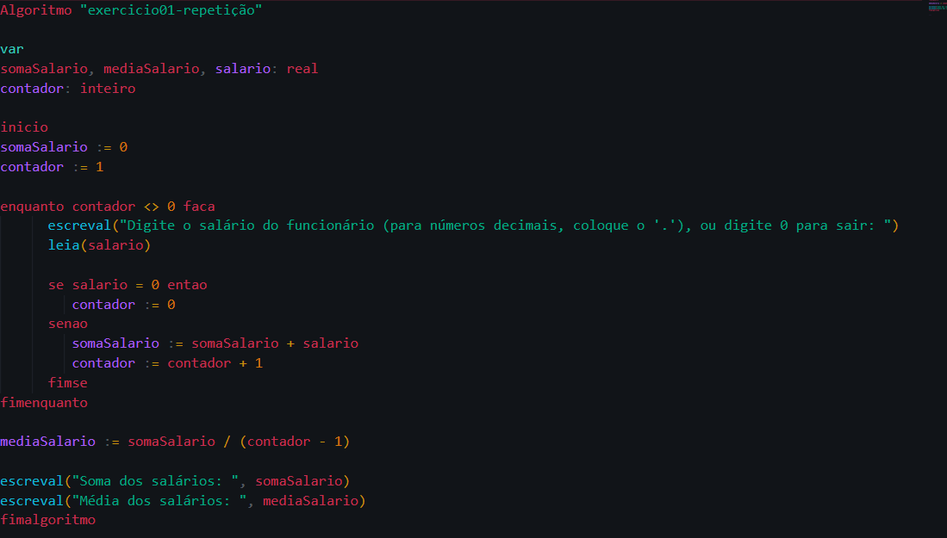
EXERCÍCIO 01 - Teste de mesa com 20 funcionários |  |  |  | Fluxograma | Código
Funcionário | Salário | Soma de salários | Contador
1 | R$ 1,500.00 | R$ 1,500.00 | 2
2 | R$ 2,768.00 | R$ 4,268.00 | 3
3 | R$ 3,000.00 | R$ 7,268.00 | 4
4 | R$ 4,567.00 | R$ 11,835.00 | 5
5 | R$ 1,546.00 | R$ 13,381.00 | 6
6 | R$ 6,780.00 | R$ 20,161.00 | 7
7 | R$ 5,433.00 | R$ 25,594.00 | 8
8 | R$ 2,367.00 | R$ 27,961.00 | 9
9 | R$ 5,000.00 | R$ 32,961.00 | 10
10 | R$ 8,908.00 | R$ 41,869.00 | 11
11 | R$ 1,267.00 | R$ 43,136.00 | 12
12 | R$ 5,000.00 | R$ 48,136.00 | 13
13 | R$ 6,578.00 | R$ 54,714.00 | 14
14 | R$ 1,326.00 | R$ 56,040.00 | 15
15 | R$ 6,798.00 | R$ 63,838.00 | 16
16 | R$ 7,567.00 | R$ 70,405.00 | 17
17 | R$ 6,587.00 | R$ 76,992.00 | 18
18 | R$ 4,353.00 | R$ 81,345.00 | 19
19 | R$ 5,436.00 | R$ 86,781.00 | 20
20 | R$ 7,685.00 | R$ 94,466.00 | 21

